Análisis
PATENTE | INVENTOR | CONTEXTO | DESCRIPCIÓN | VALOR AGREGADO | DESVENTAJA | ENLACE
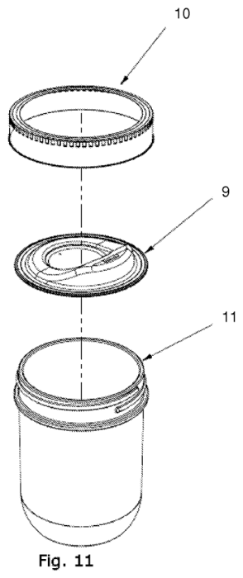 US 2020/0039701 A1 | Joshua I. Nielsen y Aaron B. Panone | Envases sustentables y tapas reutilizables para frascos de vidrio (tipo Mason jars) | Tapa adaptable para frascos de conserva que se fija mediante el anillo/banda de rosca original del frasco, convirtiéndolo en un vaso portátil ergonómico con boquilla y orificio de ecualización de aire. | Permite reutilizar frascos de vidrio comunes como vasos ecológicos de alta durabilidad, ofreciendo sellado hermético y adaptabilidad a diversos tipos de bebidas. | Depende del uso de la banda de compresión metálica original del recipiente para garantizar su sujeción. | https://patents.google.com/patent/US20200039701A1/en
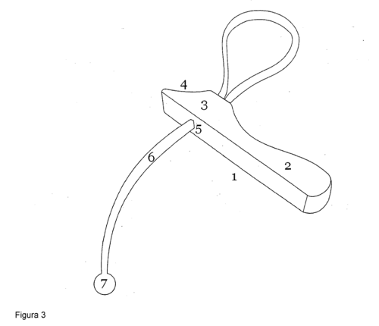 BR PI0804320-5 A2 | Paulo Cornélis de Geus | Utensilios de cocina y abrefrascos universales de correa | Herramienta manual constituida por un mango ergonómico y una correa ajustable antideslizante (PVC, nylon o goma) de aproximadamente 40 cm que rodea y se ajusta a tapas de botellas o frascos de hasta 10 cm de diámetro. | Proporciona un elevado apalancamiento mecánico para abrir recipientes difíciles con mínimo esfuerzo físico, siendo muy efectivo en ambientes húmedos. | Requiere ajustar la correa manualmente alrededor de cada tapa antes de ejercer rotación. | https://patents.google.com/patent/BRPI0804320A2/en
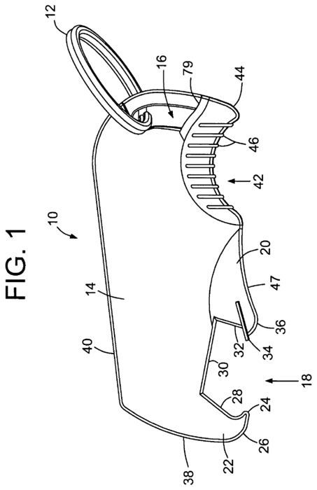 US 7,313,983 B1 | Steven C. Book | Accesorios ergonómicos de bar y artículos promocionales | Destapador de botellas plano y compacto con cuerpo de plástico moldeado, refuerzo metálico interno en la zona de palanca y un tapón acolchado de goma en la zona de apoyo para no lastimar los dedos. | Amortigua la presión en el dedo del usuario durante el uso y ofrece amplias superficies planas para imprimir logotipos o marcas. | Su fabricación requiere el ensamblaje de múltiples componentes y materiales distintos (plástico, caucho y metal). | https://patents.google.com/patent/US7313983B1/en
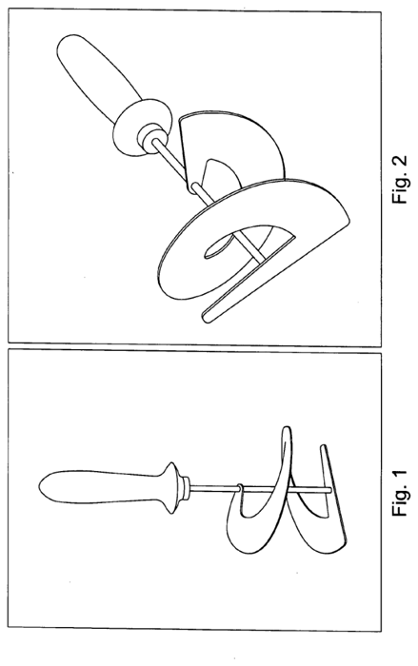 US 2012/0151704 A1 | Gregory Kirk White | Herramientas de cocina para vaciado y rascado de alimentos | Herramienta rascadora ("Can Auger") provista de un vástago central y una hoja maleable en forma de espiral con borde cónico para amoldarse a las paredes curvas interiores de latas y frascos. | Facilita la extracción limpia de alimentos densos o viscosos (salsas, mermeladas, atún) atrapados en los bordes de los envases. | Herramienta de uso específico para vaciar alimentos; no realiza funciones de apertura ni sellado de recipientes. | https://patents.google.com/patent/US20120151704A1/en
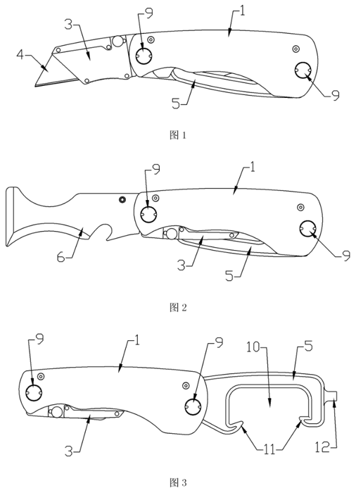 CN 201889803 U | 王伟毅 (Wang Weiyi) | Herramientas manuales portátiles y bricolaje | Navaja plegable multiusos cuyo mango integra un soporte con hoja de corte intercambiable, una cabeza abrelatas y una espátula/raspador para masilla o pintura. | Integra tres funciones de trabajo en un único cuerpo compacto, evitando la pérdida de herramientas individuales. | El grosor del mango multifunción puede restar comodidad de agarre en cortes de alta precisión o trabajo pesado. | https://patents.google.com/patent/CN201889803U/en
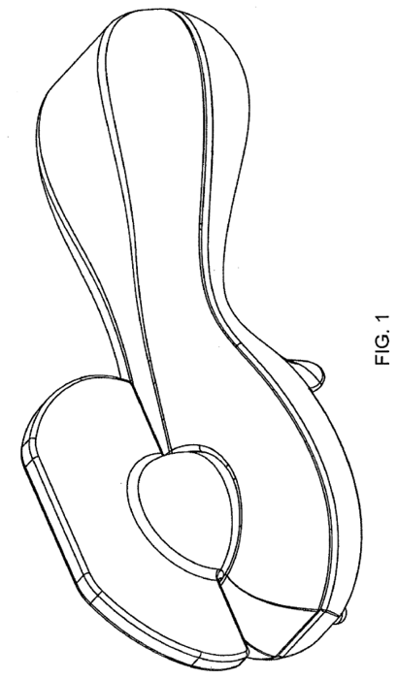 US D562,658 S | Shun So | Diseño industrial y menaje de cocina | Patente de diseño ornamental para un abrelatas manual compacto de líneas ergonómicas y bordes suavizados. | Diseño estético moderno, formato anatómico fácil de sujetar y presentación pulida. | Al ser una patente de diseño, protege únicamente la apariencia estética exterior y no la mecánica interna. | https://patents.google.com/patent/USD562658S1/en
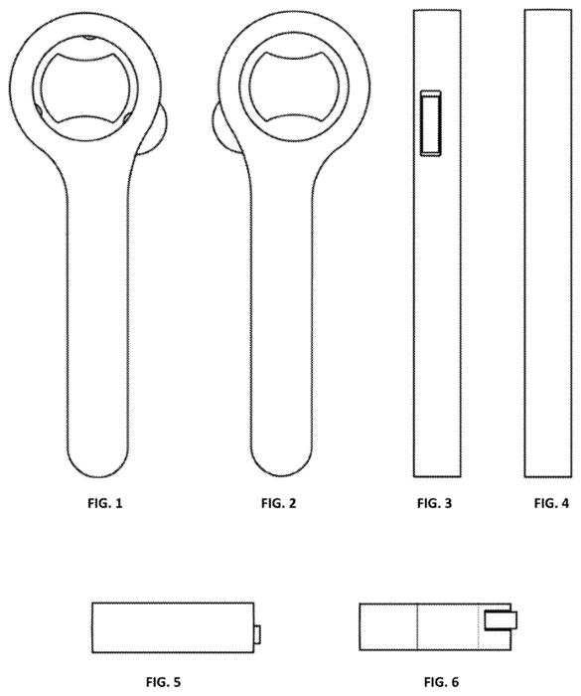 US D962,030 S | Ryan William Hume y Lovina Hsin-I Hua | Utensilios de bar y sommelier | Diseño ornamental para un abridor de botellas metálico de estructura lineal que incorpora una ranura cortadora de cápsulas de vino en el cuello. | Apariencia limpia de una sola pieza sólida que combina doble función (cortar láminas de envoltura y destapar). | Ámbito de aplicación limitado a botellas con chapa o cápsula de vino. | https://patents.google.com/patent/USD962030S1/en
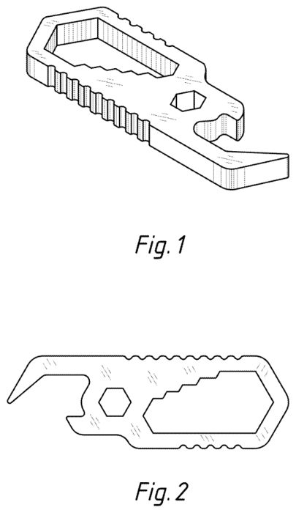 US D726,517 S | Brett William Fischer | Herramientas EDC (Everyday Carry) y llaveros multifunción | Diseño industrial para una llave de ajuste metálica plana y compacta que integra una muesca abridora de botellas en su costado. | Estructura monobloque muy resistente y compacta, fácil de transportar en el bolsillo o llavero. | Ofrece un brazo de palanca menor al destapar botellas en comparación con abrebotellas de mango largo. | https://patents.google.com/patent/USD726517S1/en
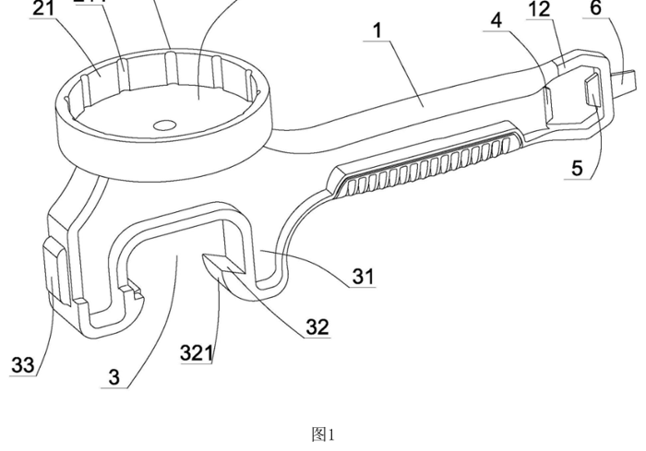 CN 210103421 U | 李跃明 (Li Yueming) | Herramientas manuales multifunción para abrir envases | Herramienta para abrir envases con un mango que tiene, en un extremo, una pieza para desenroscar tapas (tapa circular con ranuras verticales internas que agarran la tapa) y, en el lado opuesto, una pieza de palanca con dos patas con ganchos; en la punta del mango lleva un aro destapador de botellas. | Se adapta a envases con distintos tipos de cierre (tapas de rosca, tapas a presión y chapas) en una sola herramienta y mejora la resistencia de la pieza. | La pieza para desenroscar tiene un solo diámetro, por lo que no se ajusta a tapas de tamaños muy distintos. | https://patents.google.com/patent/CN210103421U/en
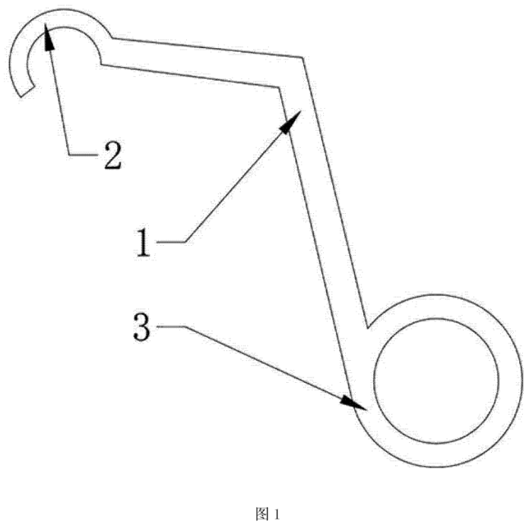 CN 103588150 A | 王丽珠 (Wang Lizhu) | Utensilios ergonómicos de bar y cocina | Abridor de botellas operado con una sola mano mediante un marco en L, provisto de un gancho y un anillo para el dedo que aprovecha el principio de palanca. | Permite destapar botellas de forma rápida y cómoda utilizando una sola mano, útil para bartenders o personas con movilidad reducida en la otra mano. | Exige apoyo y fuerza firme en un solo dedo/mano para destapar. | https://patents.google.com/patent/CN103588150A/en
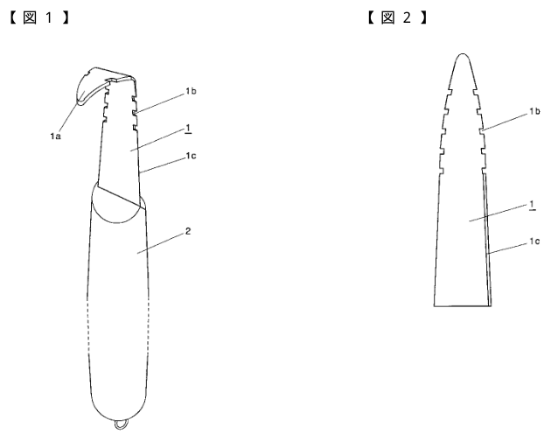 JP 3924081 B2 | 長船 謙二 (Osafune Kenji) | Utensilios de pesca y de cocina para mariscos | Abridor de caracol marino (sazae): hoja de acero inoxidable con la punta curvada y muescas a ambos lados, con un filo cerca del mango; se introduce entre la concha y la tapa del caracol para sacar la carne entera. | La punta curva sigue la forma interna de la concha y las muescas enganchan la carne y las vísceras sin romperlas; el mango es antideslizante. | Uso muy específico (solo caracoles marinos); no sirve para abrir frascos, latas ni botellas. | https://patents.google.com/patent/JP3924081B2/en
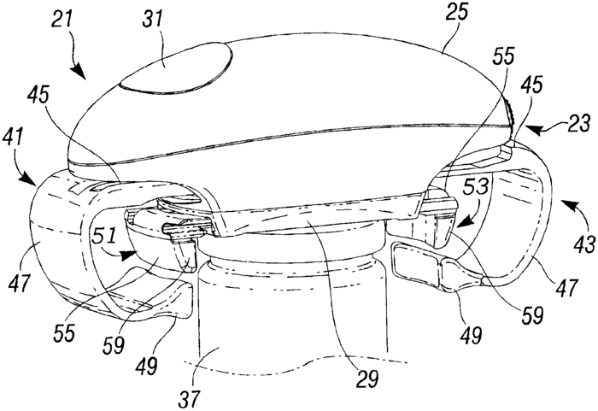 CA 2610039 C | Mark Andrew Sanders y Pat Y. Mah | Electrodomésticos de cocina y abrefrascos automáticos | Abrefrascos eléctrico de un solo toque que ajusta automáticamente sus mordazas al cuerpo y a la tapa del frasco mediante un tren de engranajes planetarios para aflojar la tapa mecánicamente. | Elimina el esfuerzo físico para abrir frascos herméticos, ideal para adultos mayores o personas con artritis. | Equipo voluminoso alimentado por baterías que incluye partes electrónicas y mecánicas sujetas a desgaste. | https://patents.google.com/patent/CA2610039C/en
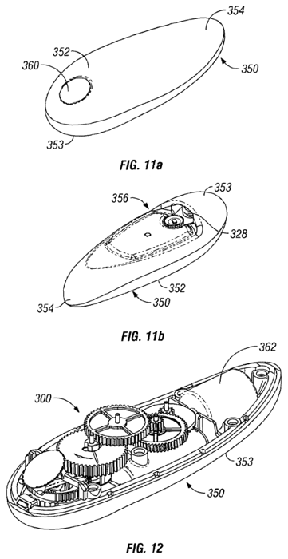 US 7,574,808 B2 | Pat Y. Mah y Mark Andrew Sanders | Mecanismos automáticos para abrelatas | Mecanismo de abrelatas accionado por motor con rueda de corte excéntrica que penetra la pared lateral de la lata y revierte su marcha automáticamente tras completar el corte. | Automatiza por completo el ciclo de corte y liberación de la lata sin necesidad de apretar mangos dobles manualmente. | Estructura mecánica de alta complejidad propensa a fallos si los sensores se ensucian. | https://patents.google.com/patent/US7574808B2/en
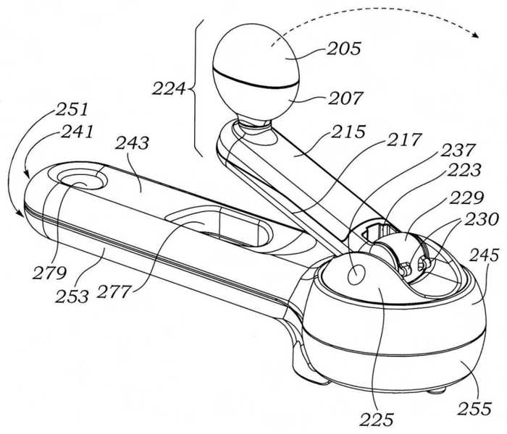 JP 3169281 U | Pat Y. Mah, Alexander Joseph Kalogroulis, Kwong Keung Tung y Michael Ng | Abrelatas manuales de mecanismo rotativo | Abrelatas rotativo de manivela plegable: un engranaje loco y un engranaje de cuchilla que se mueven de forma excéntrica, con dientes faltantes en los extremos del ciclo, enganchan la lata, la cortan y la sueltan sin atascarse. | Mecanismo fácil de operar, muy silencioso y sin atascos; la manivela se pliega y se guarda en la carcasa. | Tiene muchas piezas (engranajes y levas), lo que lo hace más costoso y difícil de fabricar y reparar que un abrelatas simple. | https://patents.google.com/patent/JP3169281U/en
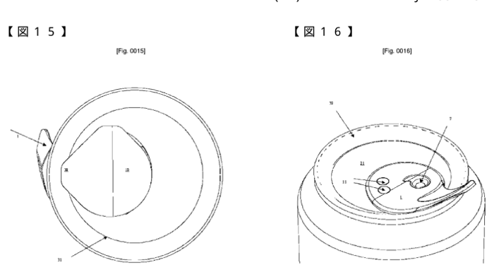 JP 5542432 B2 | Pari Alexandre, Ramsey Christopher Paul y Le Fevre Mark James | Envases metálicos y tapas resellables para latas | Abridor para tapas metálicas de lata formado por una placa base y una lengüeta que cierran el orificio de la tapa; al deslizarlo sobre la tapa se abre la lata y se puede volver a cerrar herméticamente. | Permite volver a sellar latas abiertas, conservando la gasificación y evitando derrames accidentales. | Incrementa el costo de troquelado y producción industrial frente a las tapas de lata convencionales. | https://patents.google.com/patent/JP5542432B2/en
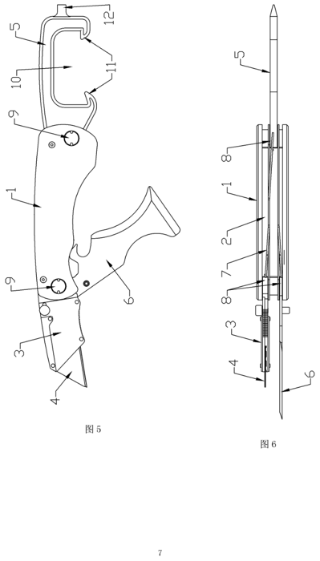 CN 201889803 U | 王伟毅 (Wang Weiyi) | Herramientas multiusos de corte y apertura | Navaja multiusos manual que integra en un solo mango plegable un soporte para hojas de corte intercambiables, un abrelatas y una espátula/rasqueta. | Compacta y versátil para trabajos de bricolaje, pintura o acampada. | Las ranuras internas del mango articulado pueden acumular polvo o suciedad con el uso. | https://patents.google.com/patent/CN201889803U/en

PRODUCTO | MARCA | MERCADO | DESCRIPCIÓN | VALOR AGREGADO | DESVENTAJA | ENLACE
Good Grips Twisting Jar Opener with Basepad | OXO (Helen of Troy) | Abridores de frascos ergonómicos | Abridor manual de frascos que se ajusta al tamaño de la tapa al girarlo; incluye una base antideslizante para sujetar el frasco. | Mango de agarre suave pensado para manos débiles o con artritis; marca líder y muy bien valorada en Amazon. | Solo abre frascos (no latas ni botellas) y su precio es mayor que el de los abridores genéricos. | https://www.oxo.com/oxo-gg-twisting-jar-opener-with-basepad.html
Abrelatas manual multifunción KitchenAid | Whirlpool (KitchenAid) | Utensilios de cocina | Abrelatas manual de manivela con destapador de botellas integrado; se fabrica bajo licencia de la marca KitchenAid. | Marca reconocida mundialmente, materiales resistentes y mangos cómodos. | Exige fuerza en las dos manos para girar la manivela y no abre frascos. | https://www.kitchenaid.com
Abrelatas y destapadores Tefal / WMF (Imusa en Colombia) | Groupe SEB | Menaje y utensilios de cocina | Abrelatas manuales de acero inoxidable con rueda de corte y destapador de botellas. | Calidad y durabilidad del acero; presencia global y en Colombia a través de Imusa. | Diseño convencional, no pensado para personas con poca fuerza en las manos. | https://www.groupeseb.com
Abrelatas eléctrico Oster | Newell Brands (Oster, Sunbeam) | Pequeños electrodomésticos | Abrelatas eléctrico de mesa que corta la tapa automáticamente y la sostiene con un imán. | No requiere fuerza manual; útil para abrir muchas latas seguidas. | Necesita electricidad, ocupa espacio en la cocina y solo abre latas. | https://www.oster.com
Abrelatas eléctrico Cuisinart | Conair (Cuisinart) | Pequeños electrodomésticos | Abrelatas eléctrico que se opera con una mano y corta la lata de forma automática. | Operación sencilla y marca de gama media-alta con buena reputación. | Depende de la electricidad, es más costoso y solo sirve para latas. | https://www.cuisinart.com
Abrelatas eléctrico BLACK+DECKER | Spectrum Brands (BLACK+DECKER) | Pequeños electrodomésticos | Abrelatas eléctrico de uso doméstico que abre la lata con solo presionar una palanca. | Marca muy conocida y precio accesible dentro de los eléctricos. | Depende de la energía eléctrica y no abre frascos de rosca ni botellas. | https://www.blackanddeckerappliances.com
Abrelatas eléctrico Smooth Touch | Hamilton Beach | Pequeños electrodomésticos (sustituto eléctrico) | Abrelatas eléctrico que corta la lata por el costado y deja bordes lisos, sin filo. | Seguridad (no deja bordes cortantes) y funcionamiento manos libres. | Más lento que un abrelatas manual, requiere electricidad y solo abre latas. | https://www.hamiltonbeach.com
Abrelatas manual y destapador Farberware | Lifetime Brands (Farberware) | Utensilios de cocina | Abrelatas manual de manivela con destapador, vendido en supermercados y tiendas por departamento. | Precio bajo y distribución muy amplia en Estados Unidos. | Diseño básico que exige buena fuerza de agarre. | https://www.farberware.com
Destapador y abrelatas de acero Zwilling | Zwilling J.A. Henckels | Utensilios de cocina premium | Abrelatas y destapadores de acero inoxidable de la línea de utensilios Zwilling / Henckels. | Durabilidad y diseño premium de una marca con tradición en metalurgia. | Precio alto y no está pensado para personas con artritis. | https://www.zwilling.com
Utensilios Functional Form | Fiskars Group | Utensilios de cocina ergonómicos | Línea de utensilios de cocina con mangos ergonómicos, que incluye abrelatas. | Diseño nórdico ergonómico y buena calidad de materiales. | Poca presencia en Latinoamérica y no ofrece un abridor multiuso. | https://www.fiskars.com
Abridores y abrelatas Utilitá | Tramontina | Utensilios de cocina | Abrelatas y destapadores de la línea Utilitá, de uso cotidiano en el hogar. | Precio accesible y fuerte presencia en Latinoamérica, incluida Colombia. | Diseño básico, sin enfoque ergonómico. | https://www.tramontina.com
Auto Safety Master Opener | Kuhn Rikon | Utensilios de cocina | Abridor manual que abre latas por el costado sin dejar bordes cortantes y además ayuda a abrir frascos y botellas. | Producto multiuso y seguro, muy bien valorado por los usuarios. | Precio alto y requiere práctica para usarlo correctamente. | https://www.kuhnrikon.com
Abrelatas Lock N' Lift | Zyliss (DKB Household) | Utensilios de cocina | Abrelatas manual que se bloquea sobre la lata y tiene un imán que levanta la tapa al terminar. | No hay que apretar constantemente y la tapa no cae dentro del alimento. | Solo abre latas. | https://www.zyliss.com
Abrelatas eléctrico automático | Kitchen Mama | Pequeños electrodomésticos (venta por Amazon) | Abrelatas de baterías que se coloca sobre la lata y la abre automáticamente con un solo botón, dejando bordes lisos. | Manos libres, ideal para personas con artritis; es un best-seller en Amazon. | Requiere baterías y solo abre latas. | https://shopkitchenmama.com
Cubiertos Etac Light y cuchillos Relieve | Etac | Ayudas para personas con artritis y baja movilidad | Utensilios de cocina y mesa con mangos gruesos o angulados para personas con poca fuerza o movilidad reducida. | Diseño especializado en personas con discapacidad y distribución por canales de salud. | No incluye abridores y su precio es alto por venderse en canales especializados. | https://etac.com/en-us/products/small-aids-for-daily-living

MARCA | PRODUCTOS | MERCADO | ¿Qué hace? | Ventas | ENLACE VENTAS | ENLACE
OXO (Helen of Troy) | Abridores de frascos y latas Good Grips | Utensilios de cocina ergonómicos | Diseña y vende utensilios de cocina; la fabricación es tercerizada | US$ 1.786 millones (año fiscal 2026, Helen of Troy) | https://investor.helenoftroy.com/press-releases/press-release-details/2026/Helen-of-Troy-Reports-Fourth-Quarter-Fiscal-2026-Results/default.aspx | https://www.oxo.com
Whirlpool (KitchenAid) | Abrelatas y destapadores KitchenAid | Electrodomésticos y utensilios de cocina | Fabrica y vende electrodomésticos; licencia la marca KitchenAid para utensilios | US$ 15.524 millones (2025) | https://whirlpool.mediaroom.com/2026-01-28-Whirlpool-Corporation-Announces-Fourth-Quarter-and-Full-Year-Results-Provides-2026-Guidance | https://www.kitchenaid.com
Groupe SEB (Tefal, WMF, Imusa) | Abrelatas y destapadores Tefal / WMF | Pequeños electrodomésticos y menaje | Fabrica, vende y distribuye sus propios productos | US$ 9.231 millones(2025). | https://www.groupeseb.com/en/news/2025-full-year-results | https://www.groupeseb.com
Newell Brands (Oster, Sunbeam) | Abrelatas eléctricos Oster | Pequeños electrodomésticos | Fabrica, vende y distribuye sus propios productos | US$ 7.200 millones (2025) | https://www.newellbrands.com/our-stories/newell-brands-announces-fourth-quarter-and-full-year-2025-results | https://www.oster.com
Conair (Cuisinart) | Abrelatas y descorchador eléctricos Cuisinart | Pequeños electrodomésticos | Fabrica, vende y distribuye sus propios productos | ≈ US$ 2.110 millones (2016, última cifra pública; empresa privada) | https://en.wikipedia.org/wiki/Conair_Corporation | https://www.cuisinart.com
Spectrum Brands (BLACK+DECKER) | Abrelatas eléctricos BLACK+DECKER | Pequeños electrodomésticos | Fabrica y vende electrodomésticos con la marca BLACK+DECKER bajo licencia | US$ 1.153,7 millones (segmento Hogar y Cuidado Personal, año fiscal 2025) | https://investor.spectrumbrands.com/news-releases/news-release-details/spectrum-brands-holdings-reports-fiscal-2025-fourth-quarter | https://www.blackanddeckerappliances.com
Hamilton Beach | Abrelatas eléctricos Smooth Touch | Pequeños electrodomésticos | Diseña, vende y distribuye sus propios productos | US$ 606,9 millones (2025) | https://www.hamiltonbeachbrands.com/news/news-details/2026/HAMILTON-BEACH-BRANDS-HOLDING-COMPANY-ANNOUNCES-FOURTH-QUARTER-AND-FULL-YEAR-2025-RESULTS/default.aspx | https://www.hamiltonbeach.com
Lifetime Brands (Farberware) | Abrelatas manuales y destapadores Farberware / KitchenAid | Utensilios de cocina | Diseña y vende utensilios con marcas propias y licenciadas | US$ 647,9 millones (2025) | https://www.tradingview.com/news/tradingview:bdc4bdb7694ed:0-lifetime-brands-2025-10-k-647-9m-revenue-26-9-m-net-loss/ | https://www.lifetimebrands.com
Zwilling J.A. Henckels | Destapadores y abrelatas de acero | Utensilios de cocina premium | Fabrica, vende y distribuye sus propios productos | US$ 1.095 millones. (2025) | https://www.solinger-tageblatt.de/lokales/solingen/zwilling-solingen-umsatz-steigt-auf-969-millionen-lager-wird-geschlossen-2IFKX3EXDZFWHAJN7ON52C6WTU.html | https://www.zwilling.com
Fiskars Group | Utensilios Functional Form | Hogar, jardín y cocina | Fabrica, vende y distribuye sus propios productos | US$ 1.288 millones. (2025) | https://fiskarsgroup.com/news/stock-exchange-release/fiskars-corporations-financial-statement-release-2025-focus-on-cash-flow-yielded-results-comparable-ebit-declined-impacted-by-inventory-actions/ | https://www.fiskars.com
Tramontina | Abridores y abrelatas Utilitá | Utensilios de cocina y hogar | Fabrica, vende y distribuye sus propios productos en más de 120 países | US$ 1.781 millones. (2024) | https://investnews.com.br/negocios/orgulho-gaucho-tramontina-internacionaliza-a-producao-sem-abrir-mao-do-comando-familiar/ | https://www.tramontina.com
Kuhn Rikon | Auto Safety Master Opener | Utensilios de cocina | Fabrica en Suiza y terceriza parte de su producción; vende en tiendas especializadas | No publica ventas (empresa privada, ≈240 empleados) | https://www.tischgespraech.de/kuhn-rikon-stabiles-wachstum-durch-cleveres-marketing | https://www.kuhnrikon.com
Zyliss (DKB Household) | Abrelatas Lock N' Lift | Utensilios de cocina | Diseña y vende utensilios de cocina en más de 50 países | No publica ventas (DKB Household ≈160 empleados) | https://www.diethelmkeller.com/en/operating-units/brands/ | https://www.zyliss.com
Kitchen Mama | Abrelatas eléctrico automático | Pequeños electrodomésticos (venta en línea) | Vende sus productos principalmente por Amazon y su tienda en línea | No publica ventas (marca nativa de Amazon) | https://www.amazon.com/stores/KitchenMama/page/1F5CC292-288D-495E-878D-1487A7EA64E9 | https://shopkitchenmama.com
Etac | Cubiertos Etac Light y cuchillos Relieve | Ayudas para personas con artritis y baja movilidad | Desarrolla y vende ayudas técnicas para personas con discapacidad | No publica ventas actuales (≈ SEK 1.300 millones en 2011) | https://news.cision.com/nordstjernan/r/etac-makes-significant-acquisition,c9195136 | https://www.etac.com

